各種ログイン画面
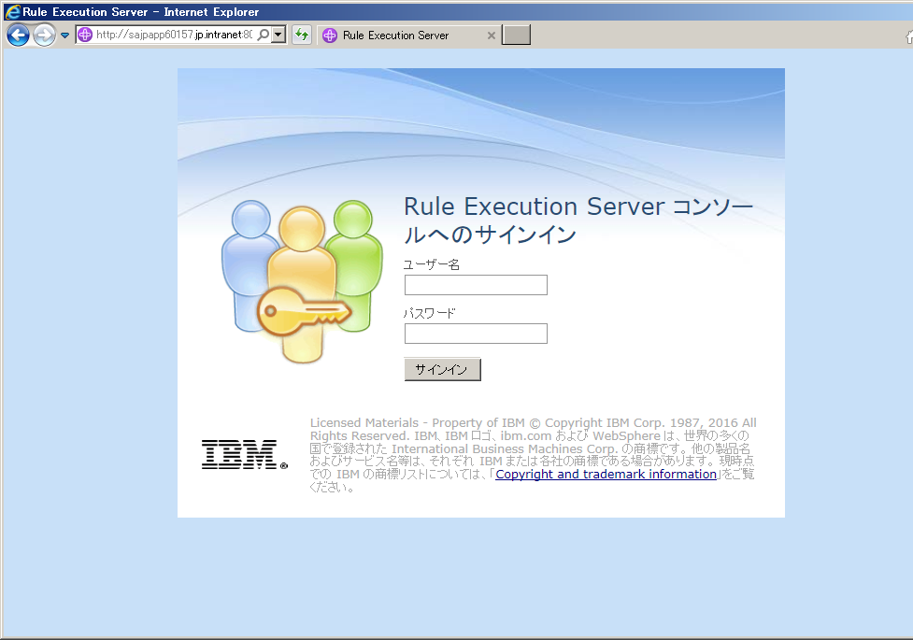
RTS（Decision Center）
 | http://sajpapp60157.jp.intranet:8080/teamserver
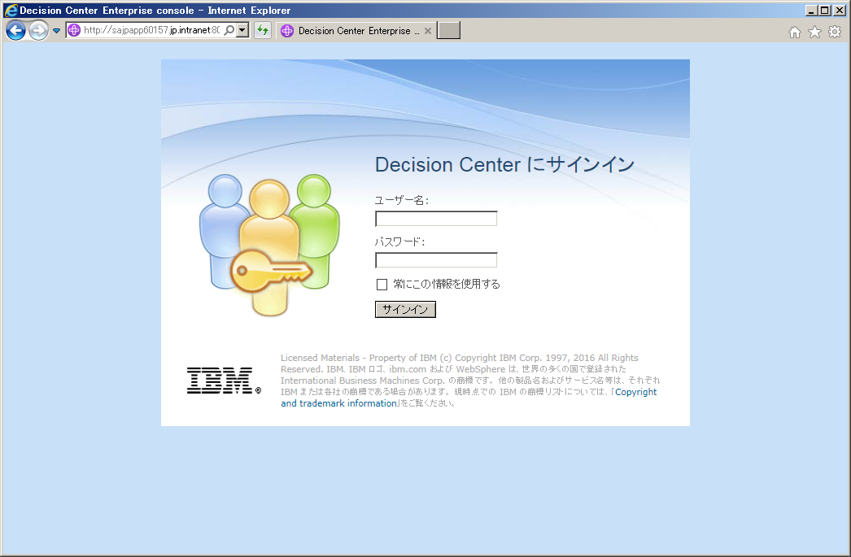

RES（Decision Server）
 | http://sajpapp60157.jp.intranet:8080/res

リソース同期方法
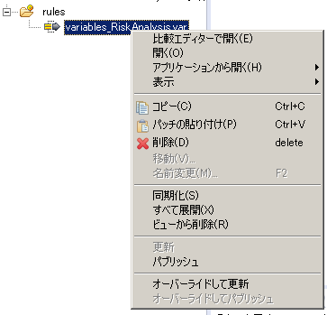
1 | ルールデザイナーで同期対象のプロジェクトを選択し、右クリックして「Decision Center」 - 「接続」を選択。
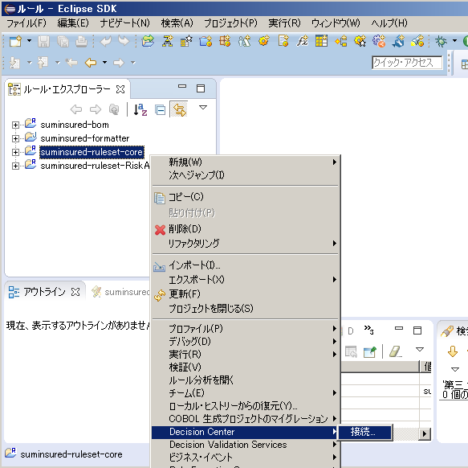

2 | RTSサーバの情報を入力し、「接続」を押下。
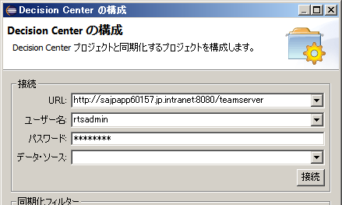

3 | ブランチまたはリソースの選択で「メイン」を選択し、「終了」ボタンを押下。
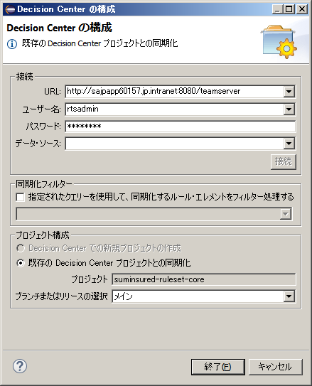

4 | 同期準備が始まるので少し待ちます。
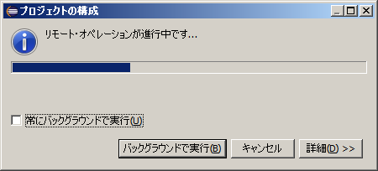

5 | チーム同期化パースペクティブが開き、サーバリソースとの差異があるリソースが表示されます。
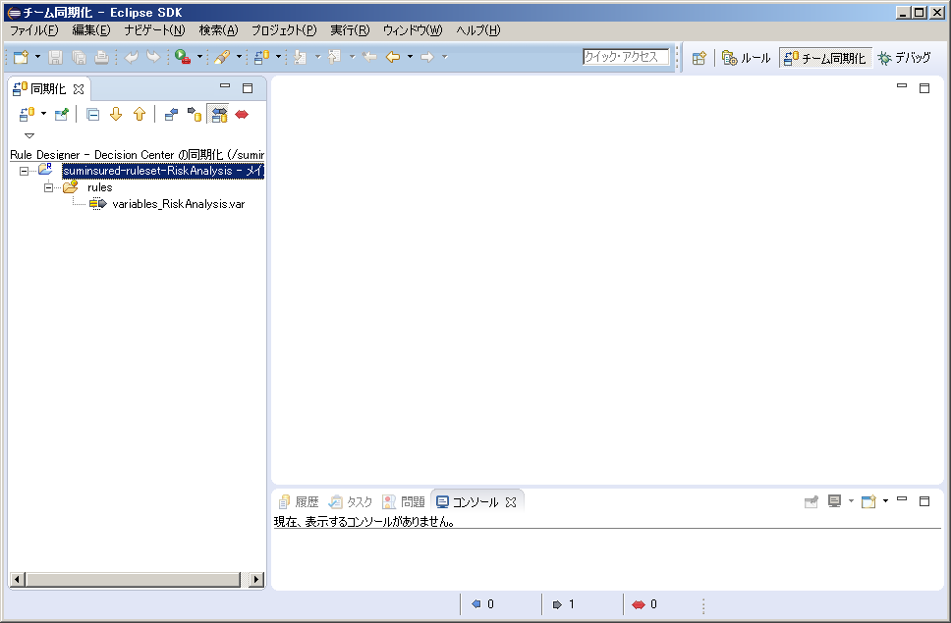

6 | 各リソースを選択し、必要な操作を選択
 | 更新：サーバ→ローカル
 | パブリッシュ：ローカル→サーバ

リポジトリスナップショット取得方法
1 | RTS（Decision Center）にログインし、「Project」タブを開く
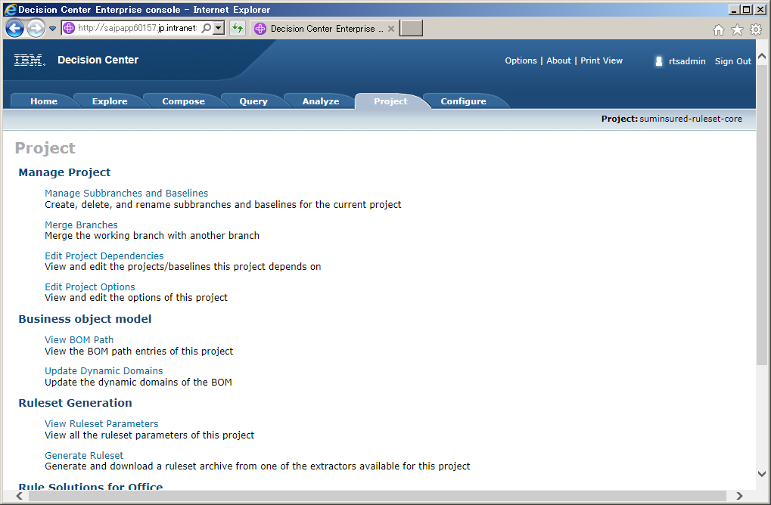

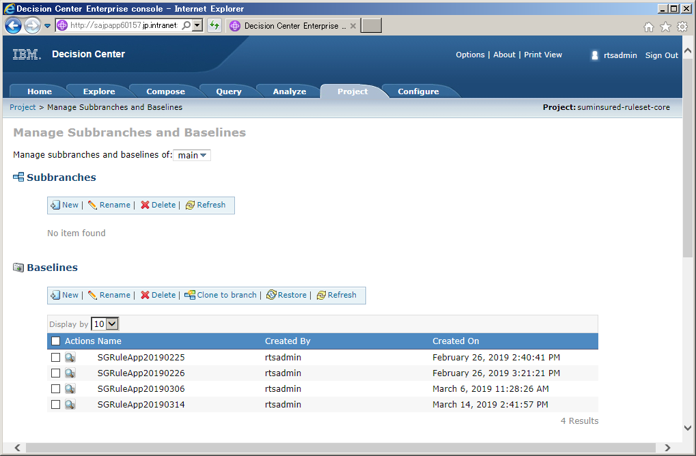
2

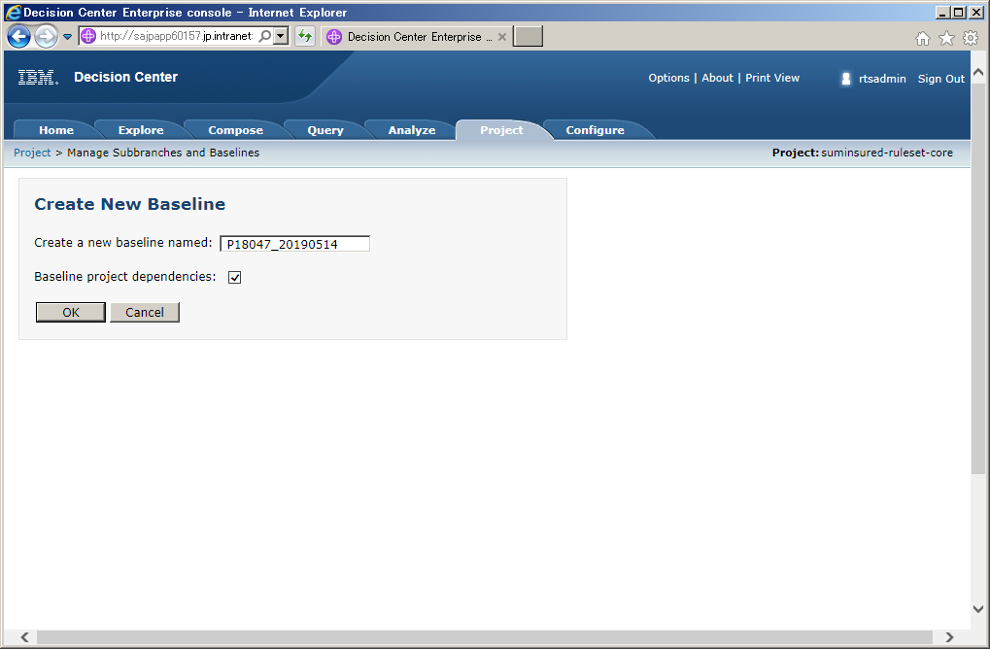
3

任意の名称を入力

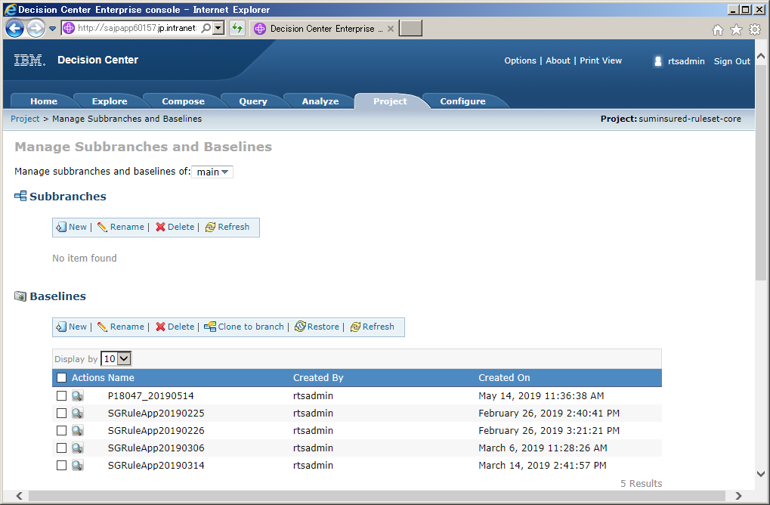
4

作成されたことを確認

Jar作成方法
1 | RTS（Decision Center）にログインし、「Configure」タブを開く
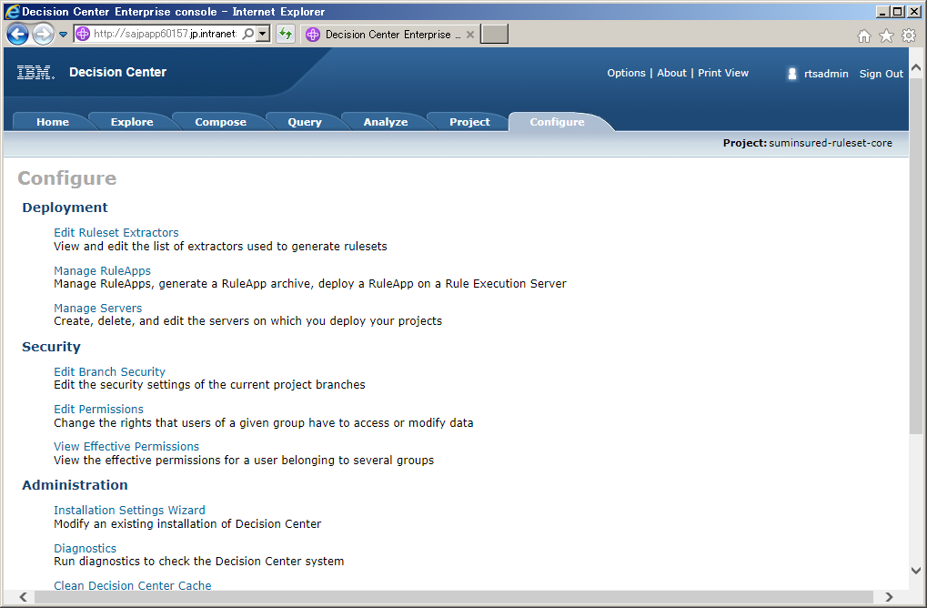

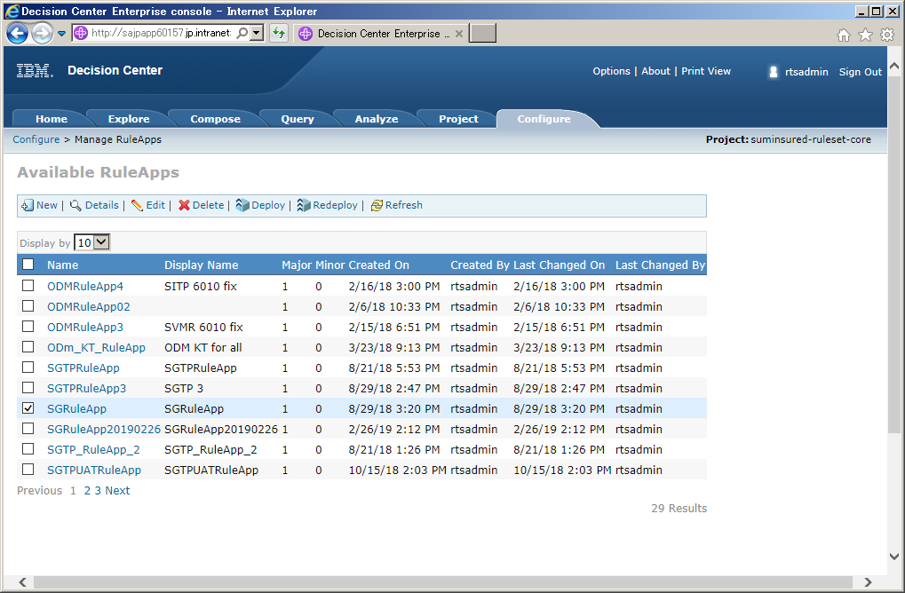
2

SGRuleAppを選択

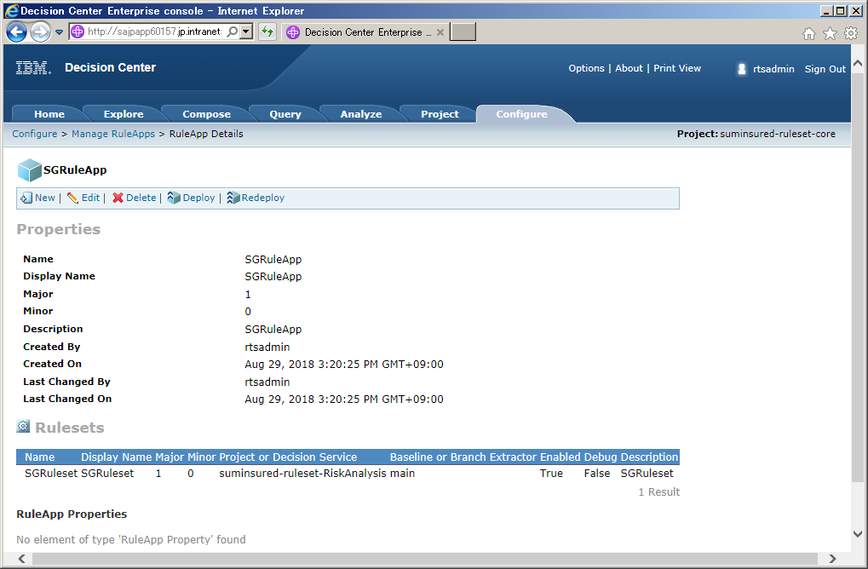
3

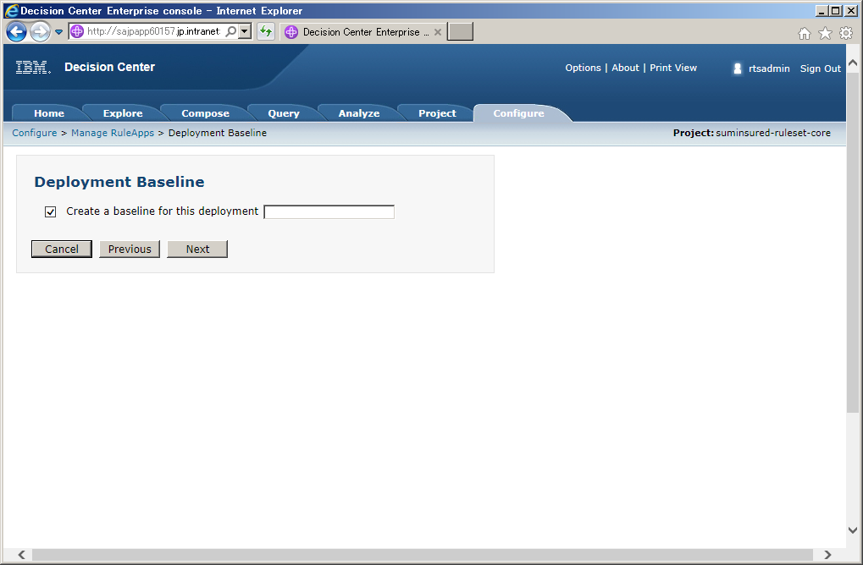
4

任意の名称を入力。
※ただしスナップショット名とは異なるもの。
スナップショット名＋「_Deploy」などでOK。

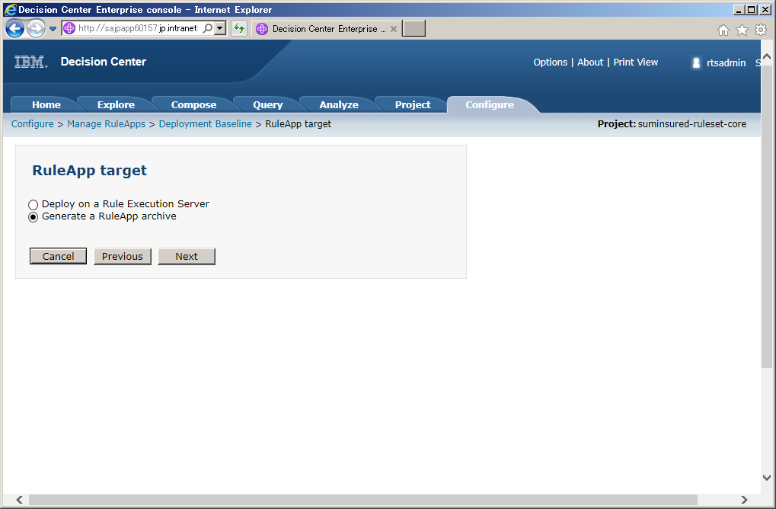
5

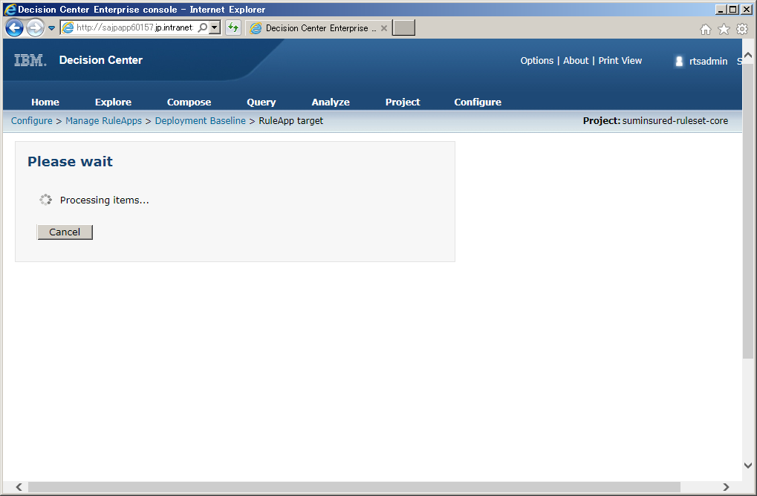
6

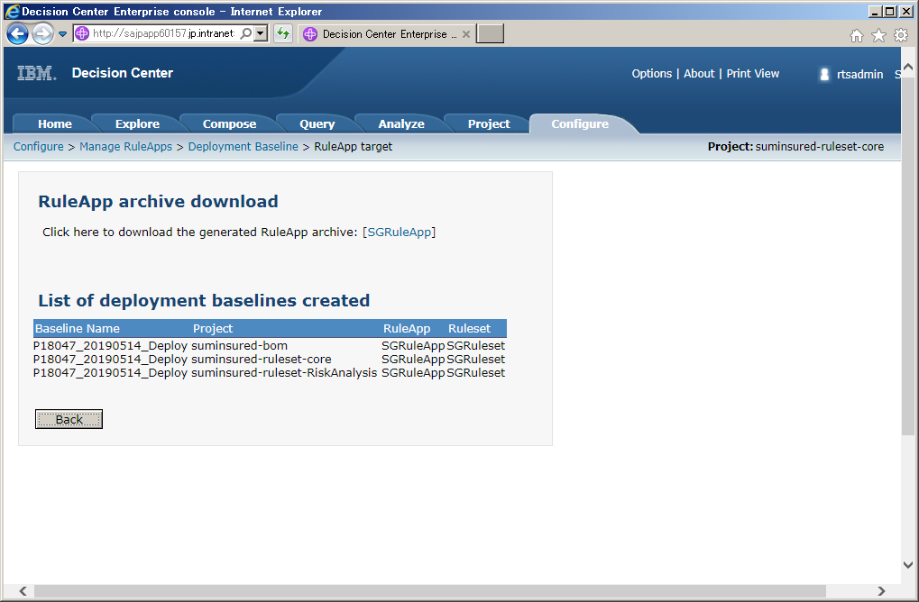
7

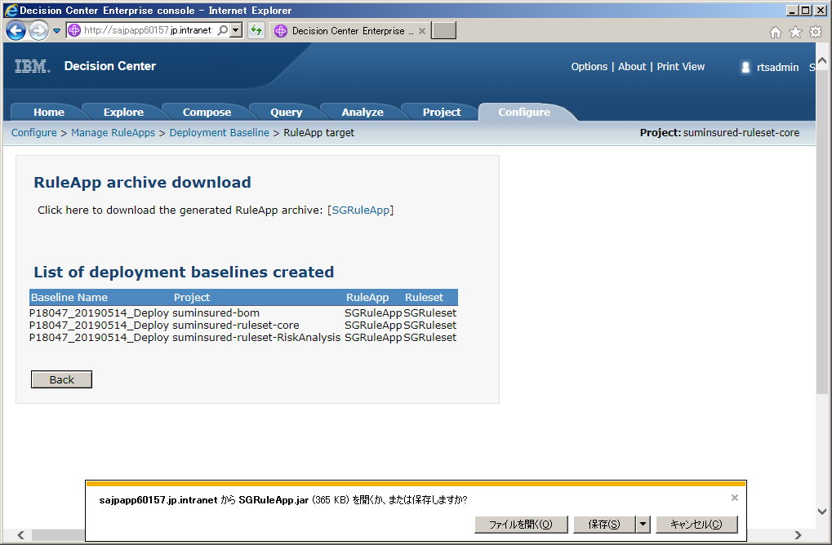
8

Jar配布方法
1 | RES（Decision Server）にログインし、「エクスプローラー」タブを開く
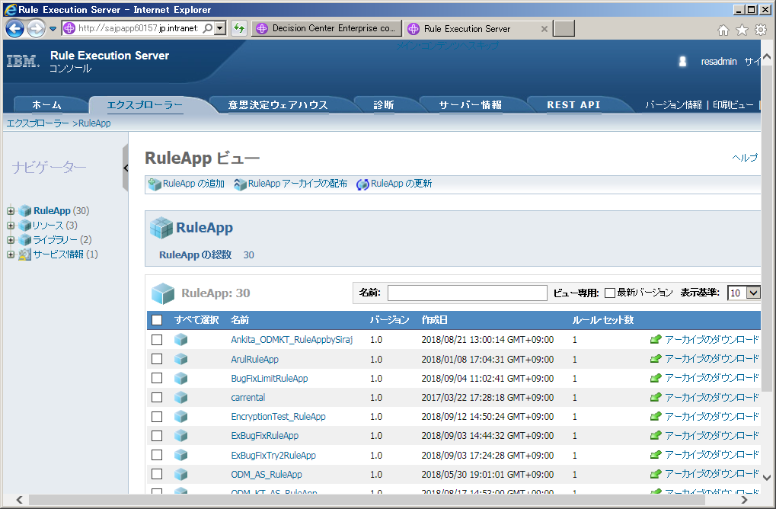

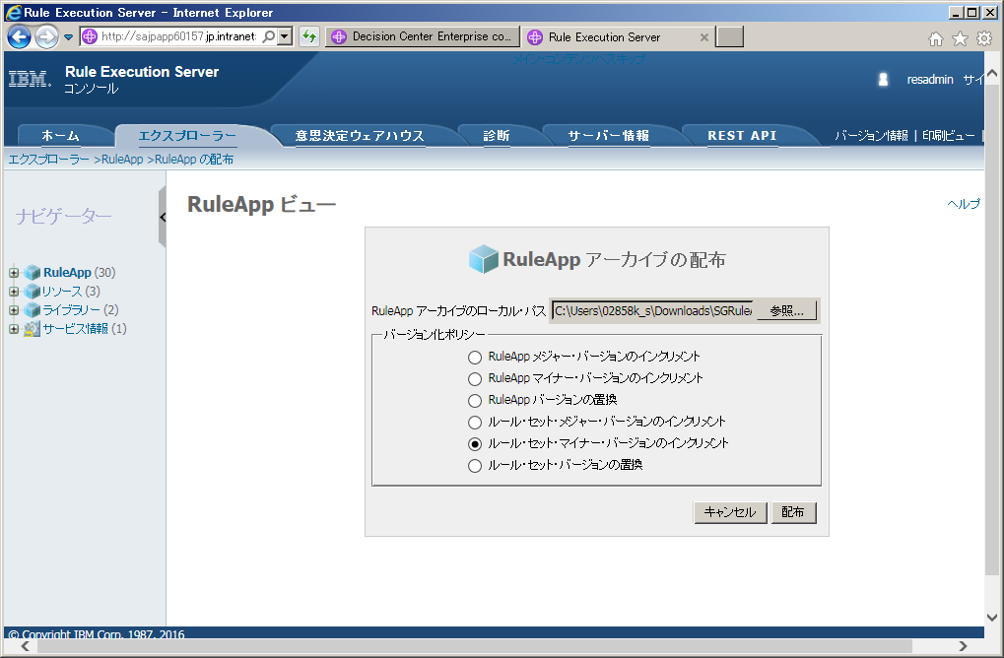
2

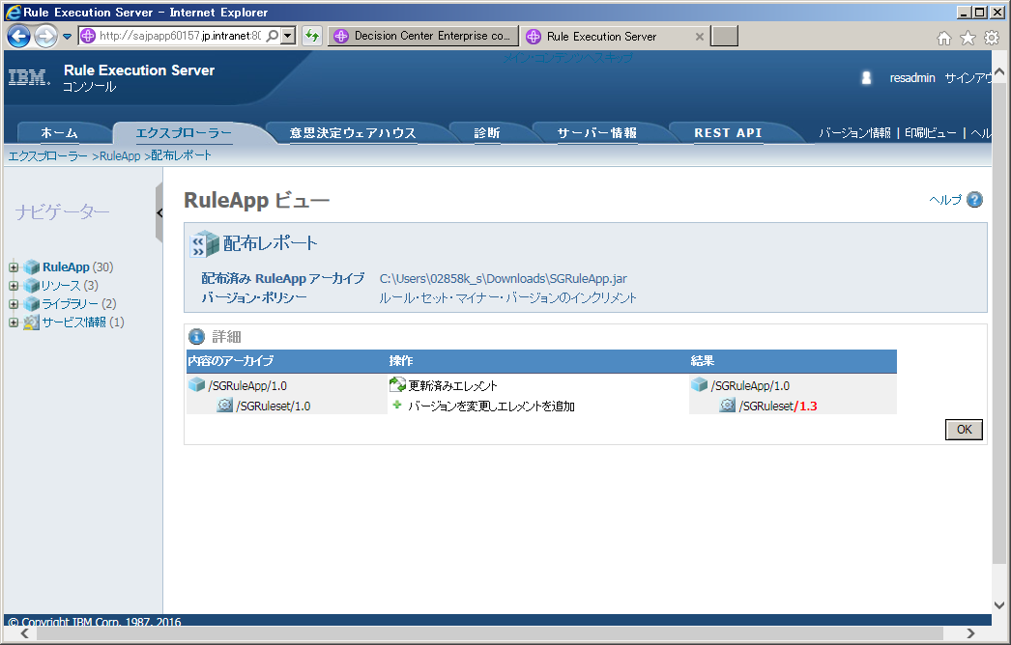
3

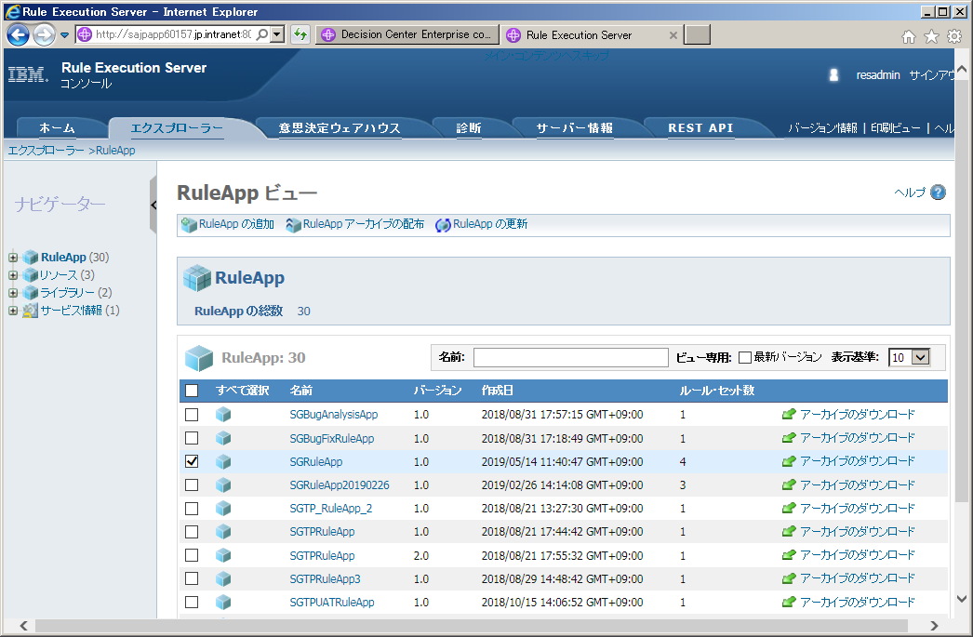
4

開く

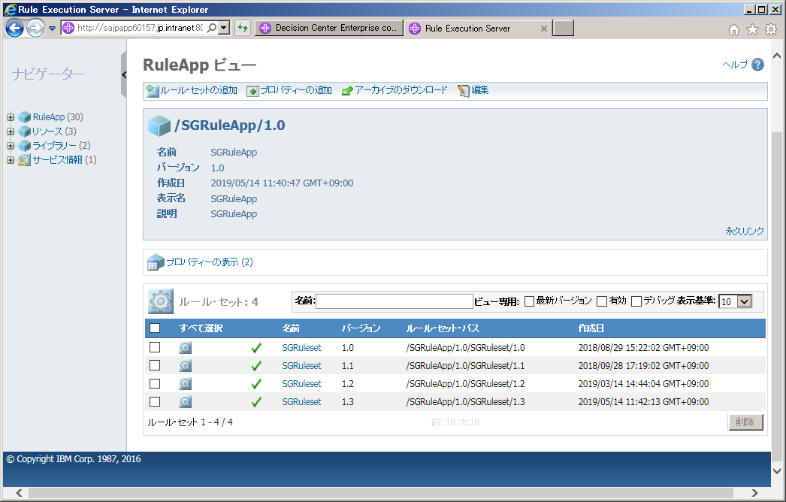
5

バージョンが繰り上がったことを確認

Jar実行確認
1 | RES（Decision Server）にログインし、「サーバー情報」タブを開く
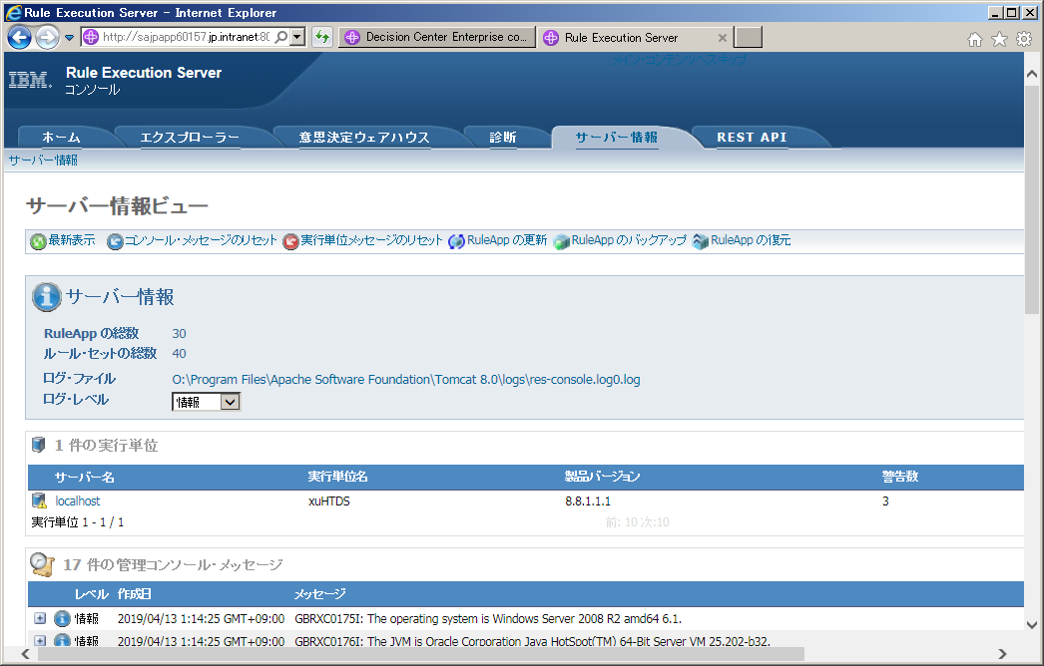

開く

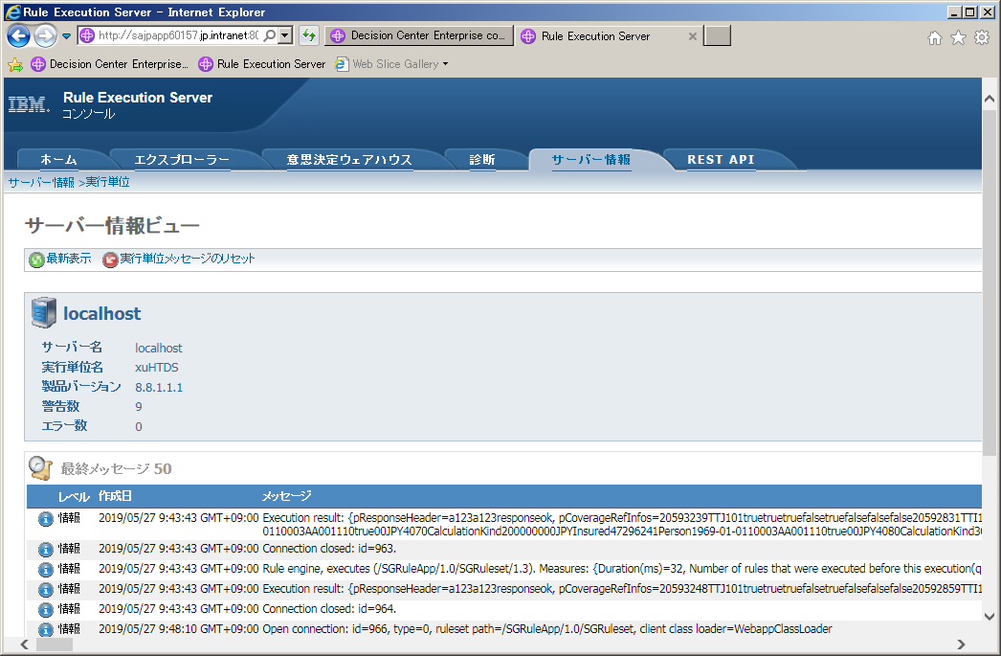
2

新しいバージョンのRulesetが実行されていることを確認

